画面layout
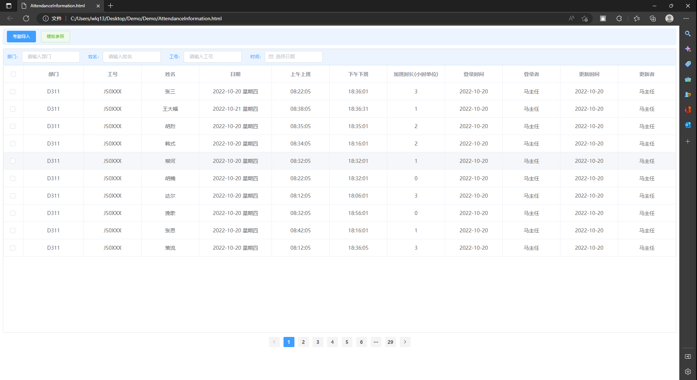
HYRON(D311)_考勤系统

画面名 | 考勤情报一览画面 | 画面ID | 5 | 作成者 | 刘兆斌 | 更新者

